设计思路
装备镶嵌

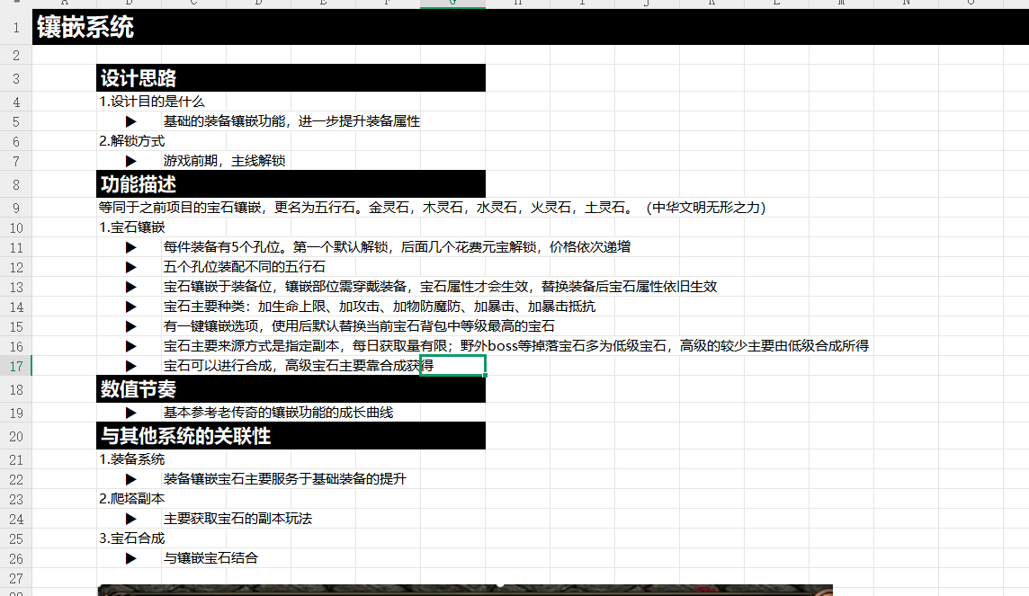
 | 设计目的

 | 1.设计目的是什么
 | ▶ | 基于装备部位进行道具镶嵌获得对应属性加成
 | ▶ | 对应镶嵌槽位只能镶嵌对应类型的镶嵌道具
 | ▶ | 镶嵌道具有等级高低，可进行合成

 | 2.基本规则
 | ▶ | 详见根据界面设计
 | 3.解锁方式
 | ▶ | 根据功能开放条件在主界面开放功能入口

 | 与其他系统的关联性

 | ▶ | 主界面，影响各功能功能开放
 | ▶ | 锻造主页面中五行之力1级分页面
 | ▶ | 装备系统

界面&功能
锻造-镶嵌系统 |  |  |  |  | 功能基础规则

镶嵌界面

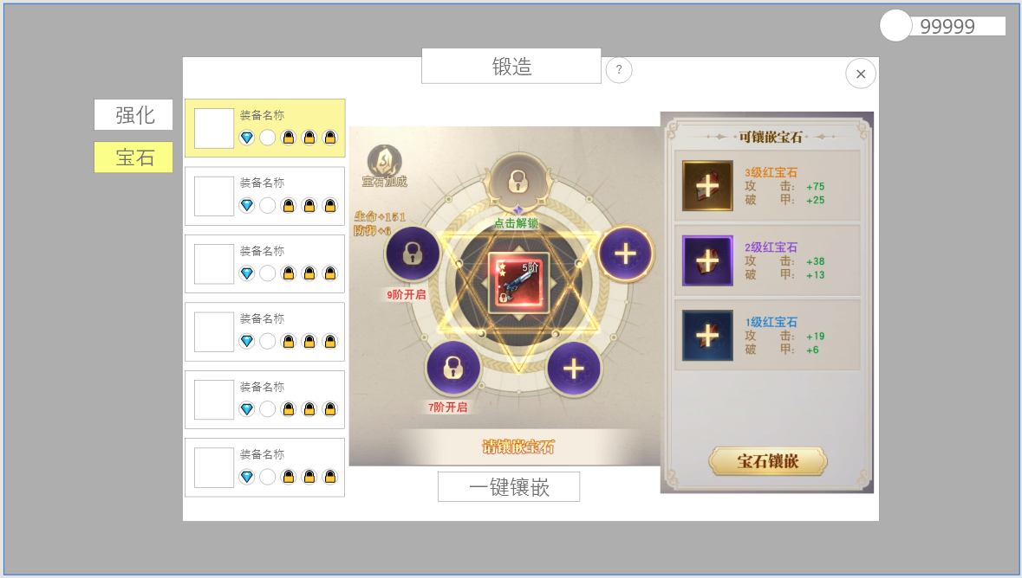
1
 |  | 1.锻造界面1级页签 |  |  |  | 1.红点相关
 |  | ▶ | 强化页签 |  |  | ▶ | 当有可镶嵌的宝石未镶嵌时，需要显示红点
 |  | ▶ | 宝石页签 |  |  | ▶ | 当有可解锁的部位未解锁时，需要显示红点
5
3
 |  | 2.可镶嵌的装备列表清单和镶嵌情况 |  |  |  | 2.可镶嵌的装备列表清单和镶嵌情况
 |  | ▶ | 当前部位角色实际装备图标 |  |  | ▶ | 默认选中第一个装备，不会出现空选的情况
 |  | ▶ | 当前部位角色实际装备名称
 |  | ▶ | 当前镶嵌情况缩略显示：已镶嵌部位显示当前镶嵌的宝石的小图标，未开启的槽位显示锁型 |  |  | 3.当前选中部位的实际镶嵌情况
 |  |  |  |  |  | ▶ | 镶嵌逻辑：
 |  |  |  |  |  |  | 1. 选择槽位（默认选中当前装备空槽，若有多个优先选择解锁条件低的）
 |  | 3.当前选中部位的实际镶嵌情况 |  |  |  |  | 2.在右侧选择宝石（宝石种类5，每个槽位仅可放置同一种宝石，固定）
 |  | ▶ | 选中的装备将显示在最中间（如图），五个槽位围绕在周围 |  |  |  | 3.点击镶嵌按钮完成镶嵌
 |  | ▶ | 槽位有以下几种状态 |  |  | ▶ | 解锁逻辑
 |  |  | 选中状态 |  |  |  | 当对应装备强化等级达到+0/+3/+5/+7/+9时可通过点击解锁
 |  |  | 可解锁状态（比起未解锁要明显能看出可解锁） |  |  |  | 装备第一个槽位默认解锁
2
 |  |  | 未解锁状态 |  |  | ▶ | 已穿戴的宝石仅可替换，不能卸下
 |  |  | 已解锁空状态 |  |  | ▶ | 若卸下装备，则该部位的宝石属性也需要失效，且无法更新宝石
 |  |  | 已镶嵌状态，镶嵌后槽位的颜色会变化，对应镶嵌的宝石属性颜色（白、绿、蓝、紫、澄） |  |  |  | 宝石需要在装备穿戴时才可镶嵌，若未穿戴装备点击穿戴，则需要提示：“请先穿戴装备。"

 |  | 4.一键穿戴按钮 |  |  |  | 4.一键镶嵌按钮
 |  |  |  |  |  | ▶ | 优先镶嵌高级宝石，部位从上到下进行镶嵌
 |  | 5.宝石加成 |  |  |  | ▶ | 只对已穿戴的装备进行镶嵌
 |  | ▶ | 点击后展开宝石加成列表，显示所有装备镶嵌的宝石总属性 |  |  | ▶ | 只对已解锁的槽位进行镶嵌
 |  | 6.镶嵌列表
4
6
 |  | ▶ | 显示选中位置可镶嵌的所有宝石 |  |  | 5.镶嵌总属性列表
 |  | ▶ | 仅显示拥有的且可镶嵌在该部位的宝石 |  |  | ▶ | 列表可下拉，显示宝石当前提供的所有属性总和
 |  | ▶ | 宝石需显示图标、名称、属性 |  |  | 6.五行石快捷背包
 |  |  |  | 属性最多为2条 |  | ▶ | 根据选择部位进行更新
 |  | ▶ | 宝石有多重状态 |  |  |  | 显示所有宝石，若宝石未拥有，则显示加号，固定跳转至之定功能：世界首领
宝石加成弹窗 |  |  | 拥有状态：在图标右下角显示数量
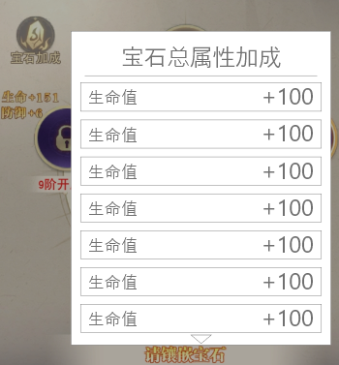
 |  |  | 缺少状态：图标显示+号，点击可跳转
 |  |  | 选中状态：高亮，点击下方按钮镶嵌该宝石

 |  | 7.镶嵌成功
 |  | ▶ | 镶嵌成功播放镶嵌成功特效

宝石道具tips
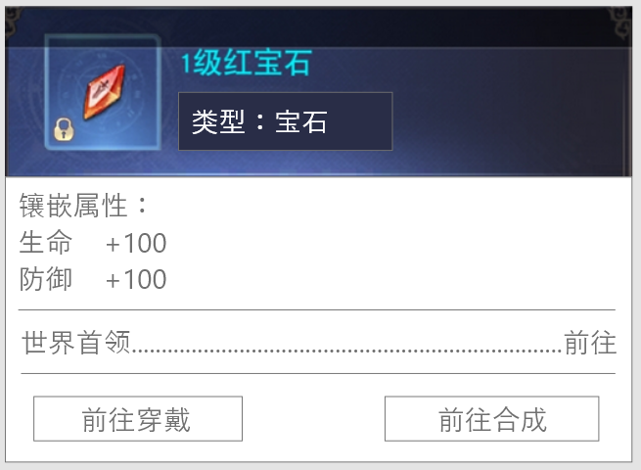
 | 1.按钮区域
 | 仅在背包中点击时显示，在其他界面点击不显示

1

参考界面
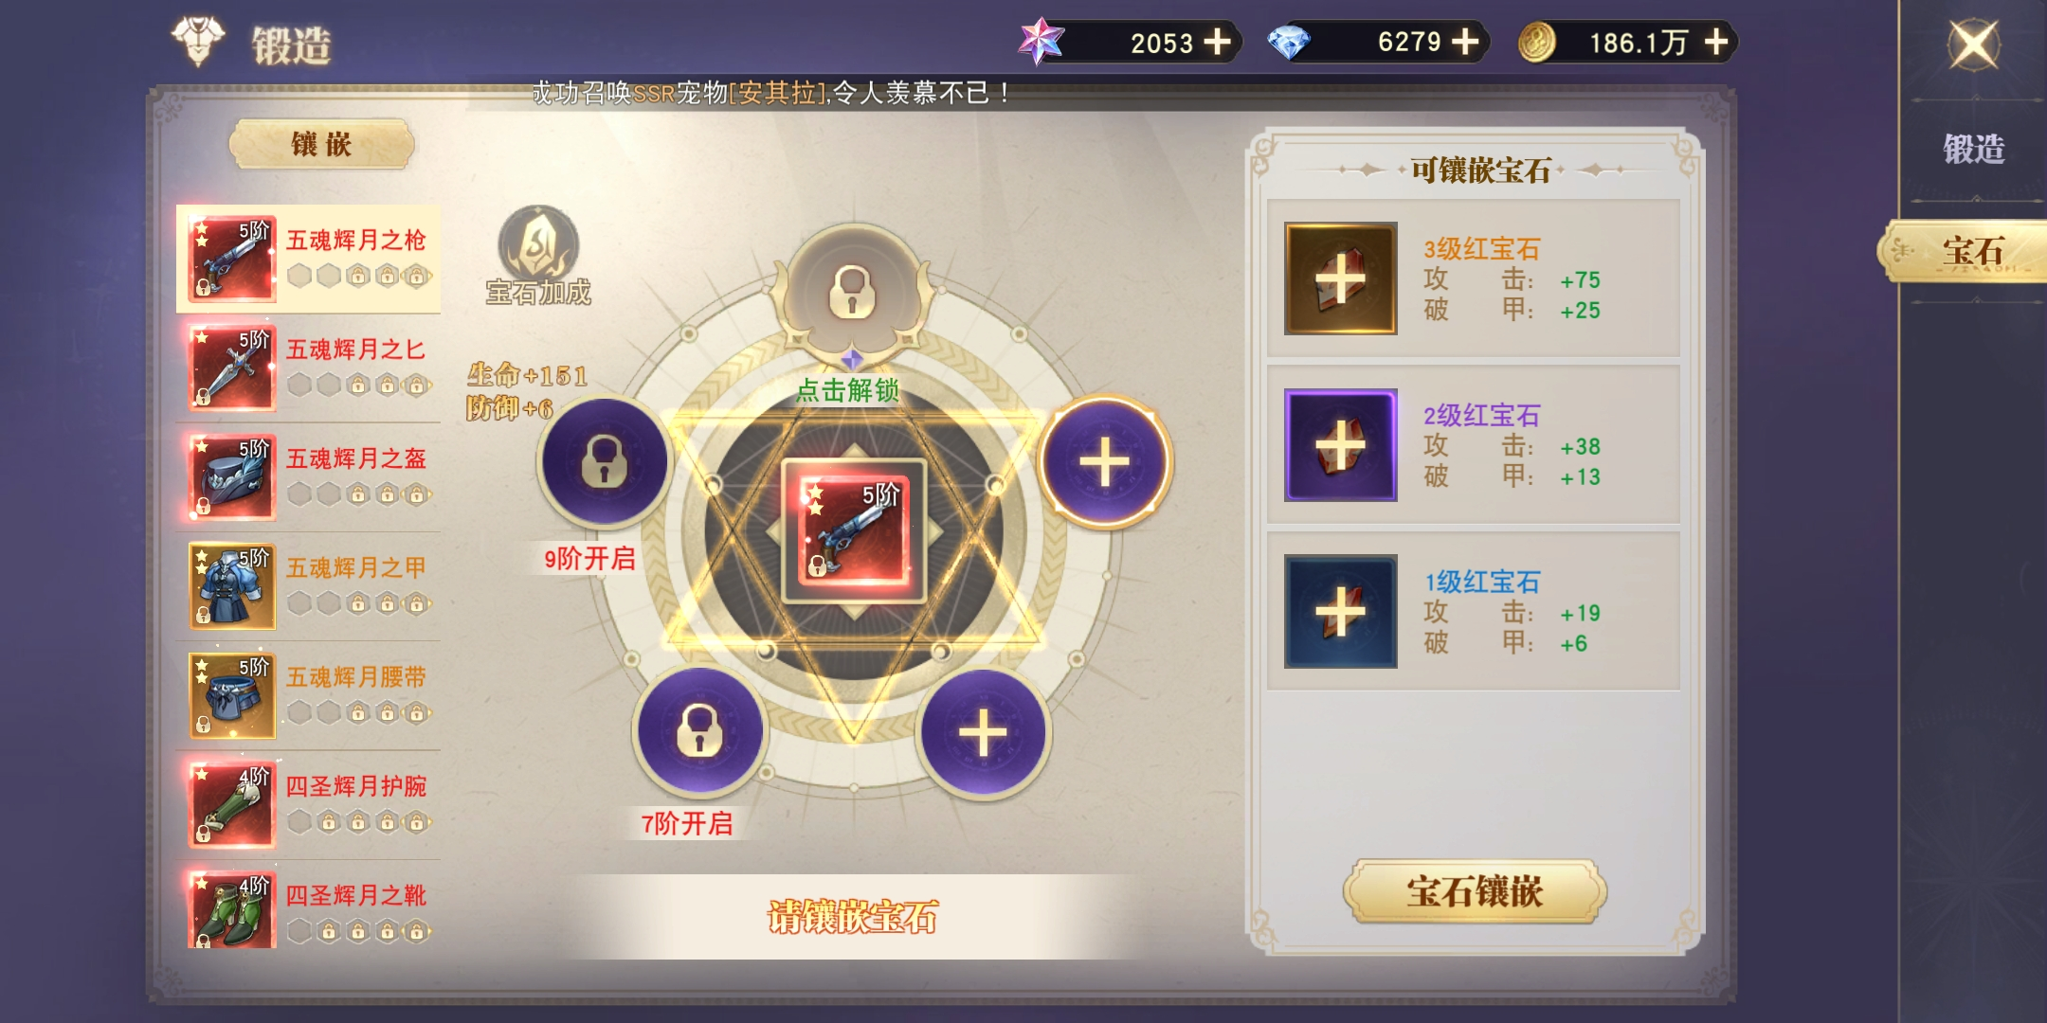
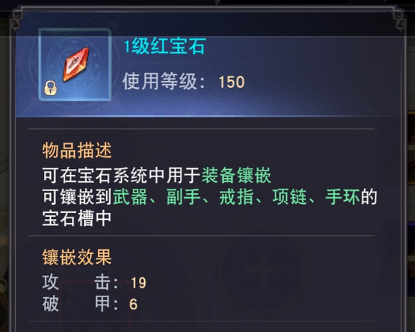
参考图

 | 参考游戏

功能美需
UI需求

 | 序号 | 类型 | 对应界面 | 内容 | 功能需求 | 策划建议 | 参考图
 | 1 | UI | 强化界面 | 需如图所示的界面效果，保持基本结构
 | 2 | UI | 宝石加成弹窗 | 需如图所示的界面效果，保持基本结构

背景图需求

 | 序号 | 类型 | 对应界面 | 内容 | 功能需求 | 策划建议 | 参考图

道具图标需求

 | 1 | ICON |  | 力量宝石 | 1-10级，期望能阶段性体现出宝石的样式，等级越高宝石越好 |  | 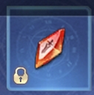
 | 1 | ICON |  | 生命宝石 | 1-10级，期望能阶段性体现出宝石的样式，等级越高宝石越好
 | 1 | ICON |  | 速度宝石 | 1-10级，期望能阶段性体现出宝石的样式，等级越高宝石越好
 | 1 | ICON |  | 法力宝石 | 1-10级，期望能阶段性体现出宝石的样式，等级越高宝石越好
 | 1 | ICON |  | 智力宝石 | 1-10级，期望能阶段性体现出宝石的样式，等级越高宝石越好

动效需求

 | 序号 | 类型 | 内容 | 描述 | 功能需求 | 策划建议 | 参考图

其他 （ICON，模型，表情等）

 | 序号 | 类型 | 对应界面 | 内容 | 功能需求 | 策划建议 | 参考图

